关系图
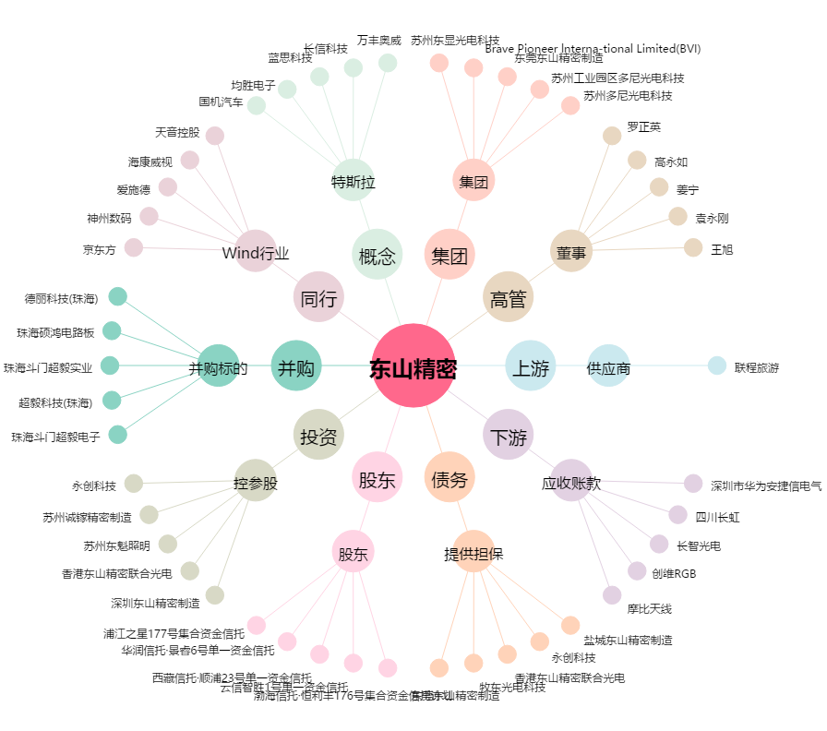
东山精密[002384.SZ] - 关系概览图

